Very_Busy_Expressions
1) FRAMEWORK DI DATAFLOW ANALYSIS |  | 2) TABELLA DELLE ITERAZIONI
Parametro | Valore | Basic Block | Inizializzazione IN[B] | Iterazione 1 OUT[B] | Iterazione 1 IN[B] | Iterazione 2 OUT[B] | Iterazione 2 IN[B]
Domain | Insieme espressioni | BB1 (entry) | b-a, a-b | b-a | b-a | b-a | b-a
Direction | Backward: in[b] = f[b](out[b]); out[b] = ∩in[succ(b)] | BB2 (condizione) | b-a, a-b | b-a | b-a | b-a | b-a
Transfer Function | f[b](x) = Gen[B] U (x - Kill[B]) | BB3 (x = b - a) | b-a, a-b | a-b | b-a, a-b | a-b | b-a, a-b
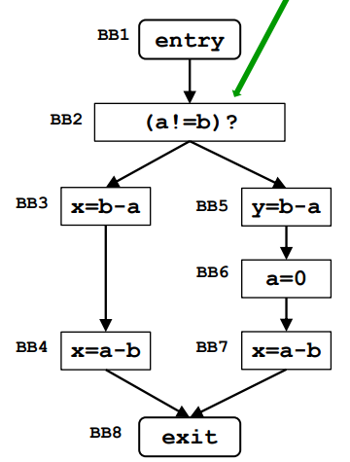
Meet Operation | Intersezione (∩) | BB4 (x = a - b) | b-a, a-b | Vuoto | a-b | Vuoto | a-b
Boundary Condition | in[Exit] = Vuoto | BB5 (y = b - a) | b-a, a-b | Vuoto | b-a | Vuoto | b-a
Initial interior points | in[B] = Insieme Universale U | BB6 (a = 0) | b-a, a-b | a-b | Vuoto | a-b | Vuoto
 |  | BB7 (x = a - b) | b-a, a-b | Vuoto | a-b | Vuoto | a-b
 |  | BB8 (exit) | Vuoto | Vuoto | Vuoto | Vuoto | Vuoto

Un’espressione è very busy in un punto p se, indipendentemente dal percorso preso da p, l’espressione viene usata prima che uno dei suoi operandi venga definito.

